APP
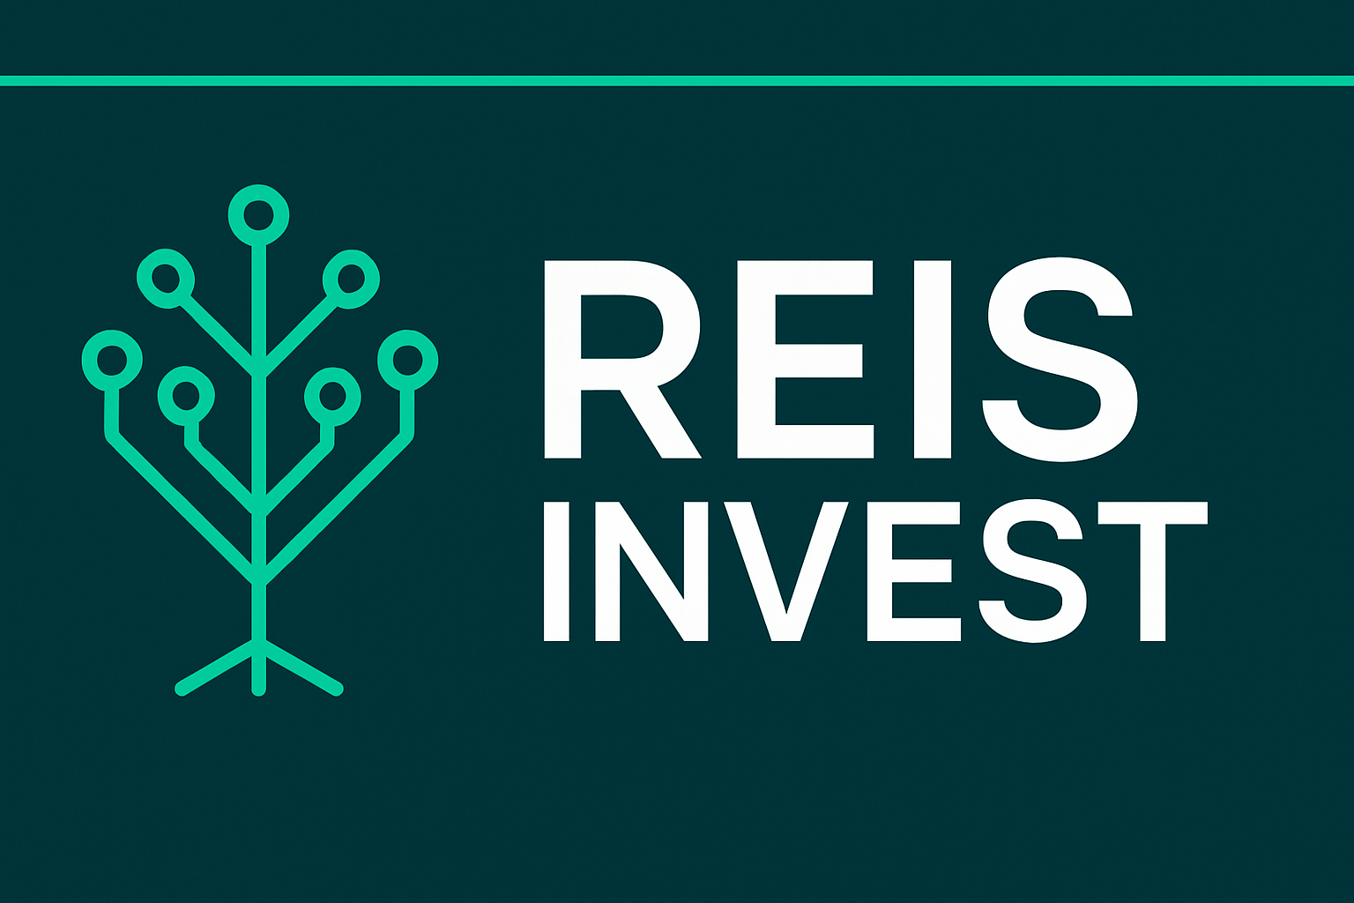

 | CONFIGURAÇÕES
 | Salário |  | R$ 1,518.00
 | Rendimento Carteira |  | 1%
 | Sugestão de Investimento (30%) |  | R$ 455.40

 | INVESTIMENTO MENSAL
 | Quanto investir por mês? |  | R$ 500.00
 | Por Quantos Anos? |  | 5
 | Taxa de Rendimento mensal? |  | 1.08%
 | Patrimônio acumulado? |  | R$ 41,888.46
 | Dividendos Mensais? |  | R$ 418.88

 | CENÁRIOS | Montante | Dividendo
 | Quanto em 2 Anos? | R$ 13,613.81 | R$ 136.14
 | Quanto em 5 Anos? | R$ 41,888.46 | R$ 418.88
 | Quanto em 10 Anos? | R$ 121,642.11 | R$ 1,216.42
2 | Quanto em 20 Anos? | R$ 562,599.20 | R$ 5,625.99
5 | Quanto em 30 Anos? | R$ 2,161,084.83 | R$ 21,610.85
10
20
30 | PERFIL | Agressivo
 | VALOR A SER INVESTIDO POR MÊS | R$ 500.00

 | TIPO DE FII | Percentual Sugerido | Valores
 | PAPEL | 50% | R$ 250.00
 | TIJOLO | 10% | R$ 50.00
 | HÍBRIDOS | 5% | R$ 25.00
 | FOFs | 5% | R$ 25.00
 | DESENVOLVIMENTO | 20% | R$ 100.00
 | HOTELARIAS | 10% | R$ 50.00
 | TOTAL |  | R$ 500.00

